Justificació econòmica final
 |  |  |  | ANNEX 8. JUSTIFICACIÓ ECONÒMICA FINAL
 |  |  |  | ANEXO 8. JUSTIFICACIÓN ECONÓMICA FINAL
Sol·licitud de subvenció de Projectes d’intervenció en l’àmbit de l’acció social
Solicitud de subvención de Proyectos de intervención en el ámbito de la acción social
Si teniu necessitat de més espai, continueu en full a banda esmentant l’apartat que amplia Si tiene necesidad de más espacio, continúe en hoja aparte citando el apartado que amplía
DADES DE L’ENTITAT SOL·LICITANT / DATOS DE LA ENTIDAD SOLICITANTE
Nom social o acrònim / Nombre social o acrónimo |  |  |  |  |  |  | NIF número

Projecte / Proyecto |  |  |  |  |  |  | Any convocatòria / Año convocatoria

DESPESES IMPUTADES A L'AJUNTAMENT / GASTOS IMPUTADOS AL AYUNTAMIENTO
Núm. Ord. | PART PROVEÏDORA / PARTE PROVEEDORA |  |  |  |  |  |  |  | IMPORT IMPORTE
1.1. ARRENDAMENT D'IMMOBLES / ARRENDAMIENTO DE INMUEBLES |  |  |  |  |  |  |  |  | 0.00 €

1.2. MATERIAL |  |  |  |  |  |  |  |  | 0.00 €

1.3. SUBMINISTRAMENTS / SUMINISTROS |  |  |  |  |  |  |  |  | 0.00 €

1.4. PRESTACIONS DE SERVICIS / PRESTACIONES DE SERVICIOS |  |  |  |  |  |  |  |  | 0.00 €

ANNEX 8_31.44-139 1/5 |  |  |  |  |  |  |  |  |  | 1/5
1.5. MANTENIMENT / MANTENIMIENTO |  |  |  |  |  |  |  |  | 0.00 €

1.8. PERSONAL |  |  |  |  |  |  |  |  | 0.00 €

1.9. UNS ALTRES / OTROS |  |  |  |  |  |  |  |  | 0.00 €

COSTOS INDIRECTES. Despeses administratives (màxim 4 % de l'import de la subvenció) COSTES INDIRECTOS. Gastos administrativos (máximo 4 % del importe de la subvención)
SUMA TOTAL |  |  |  | 0.00 €
SUBVENCIÓ MUNICIPAL / SUBVENCIÓN MUNICIPAL
 |  |  |  |  |  |  |  |  |  | 2/5
RESUM. FINANÇAMENT DEL PROJECTE / RESUMEN. FINANCIACIÓN DEL PROYECTO
Quadre final indicatiu de l'execució global del projecte incloent-hi tots els ingressos obtinguts en moneda.
Cuadro final indicativo de la ejecución global del proyecto incluyendo todos los ingresos obtenidos en moneda.
CONTRIBUCIONS / CONTRIBUCIONES |  |  |  |  |  |  | IMPORT/ IMPORTE |  |  | %
APORTACIONS PÚBLIQUES / APORTACIONES PÚBLICAS |  |  |  |  |  |  | 0.00 €
Ajuntament de València / Ayuntamiento de València

APORTACIONS PRIVADES / APORTACIONES PRIVADAS |  |  |  |  |  |  | 0.00 €

INGRESSOS GENERATS PEL PROJECTE INGRESOS GENERADOS POR EL PROYECTO |  |  |  |  |  |  | 0.00 €

TOTAL FINANÇAMENT / TOTAL FINANCIACIÓN |  |  |  |  |  |  | 0.00 €

 |  | València:

 |  |  |  | SIGNATURA DE LA PERSONA REPRESENTANT
 |  |  |  | FIRMA DE LA PERSONA RESPRESENTANTE

 |  | Nom / Nombre (1):
 |  |  |  |  |  |  |  |  |  | 3/5
CERTIFICAT DE DESPESES ADMINISTRATIVES / CERTIFICADO DE GASTOS ADMINISTRATIVOS

DADES DE LA PERSONA REPRESENTANT / DATOS DE LA PERSONA REPRESENTANTE (1)
Nom i cognoms / Nombre y apellidos |  |  |  |  |  | DNI número

Domicili / Domicilio |  | Codi postal/Código postal |  |  | Municipi / Municipio |  |  | Província / Provincia

Telèfon / Teléfono |  | Fax |  | Adreça electrònica / Correo electrónico

Nom del projecte / Nombre del proyecto

La persona més amunt esmentada certifica que els
imports dels conceptes de despeses que a continuació es detallen corresponen als generats pel projecte indicat.
La persona arriba citada certifica que los importes de los
conceptos de gastos que a continuación se detallan corresponden a los generados por el proyecto indicado.

DESPESES / GASTOS
CONCEPTE / CONCEPTO |  |  | IMPORT / IMPORTE |  | COMENTARIS / COMENTARIOS
Material d'oficina / Material de oficina
Viatges i desplaçaments / Viajes y desplazamientos
Activitats de sensibilització / Actividades de sensibilización
Altres / Otros
TOTAL |  |  | 0.00 €

 |  | València:

 |  |  |  | SIGNATURA DE LA PERSONA REPRESENTANT
 |  |  |  | FIRMA DE LA PERSONA RESPRESENTANTE

 |  | Nom / Nombre (1):

(1) PROTECCIÓ DE DADES PERSONALS. Les dades que heu facilitat en este formulari seran tractades per l’Ajuntament de València, en qualitat de responsable, per a la finalitat indicada en esta documentació i, sobre la base del que disposa el Reglament general de protecció de dades (UE) 2016/679, podeu exercitar els drets d’accés, rectificació, supressió i d’altres contemplats en el reglament esmentat, tal com s’explica en la informació addicional de protecció de dades que podeu consultar en el document annex o en este enllaç: http://www.valencia.es/val/politica-privacitat
PROTECCIÓN DE DATOS PERSONALES. Los datos facilitados por Ud. en este formulario serán tratados por el Ayuntamiento de València, en calidad de responsable, para la finalidad indicada en esta documentación y, sobre la base de lo dispuesto en el Reglamento General de Protección de Datos (UE) 2016/679, Ud. podrá ejercitar los derechos de acceso, rectificación, supresión y otros contemplados en el citado reglamento, conforme se explica en la información adicional sobre protección de datos que puede consultar en documento anexo o en este enlace: http://www.valencia.es/cas/politica-privacida

 |  |  |  |  |  |  |  |  |  | 4/5

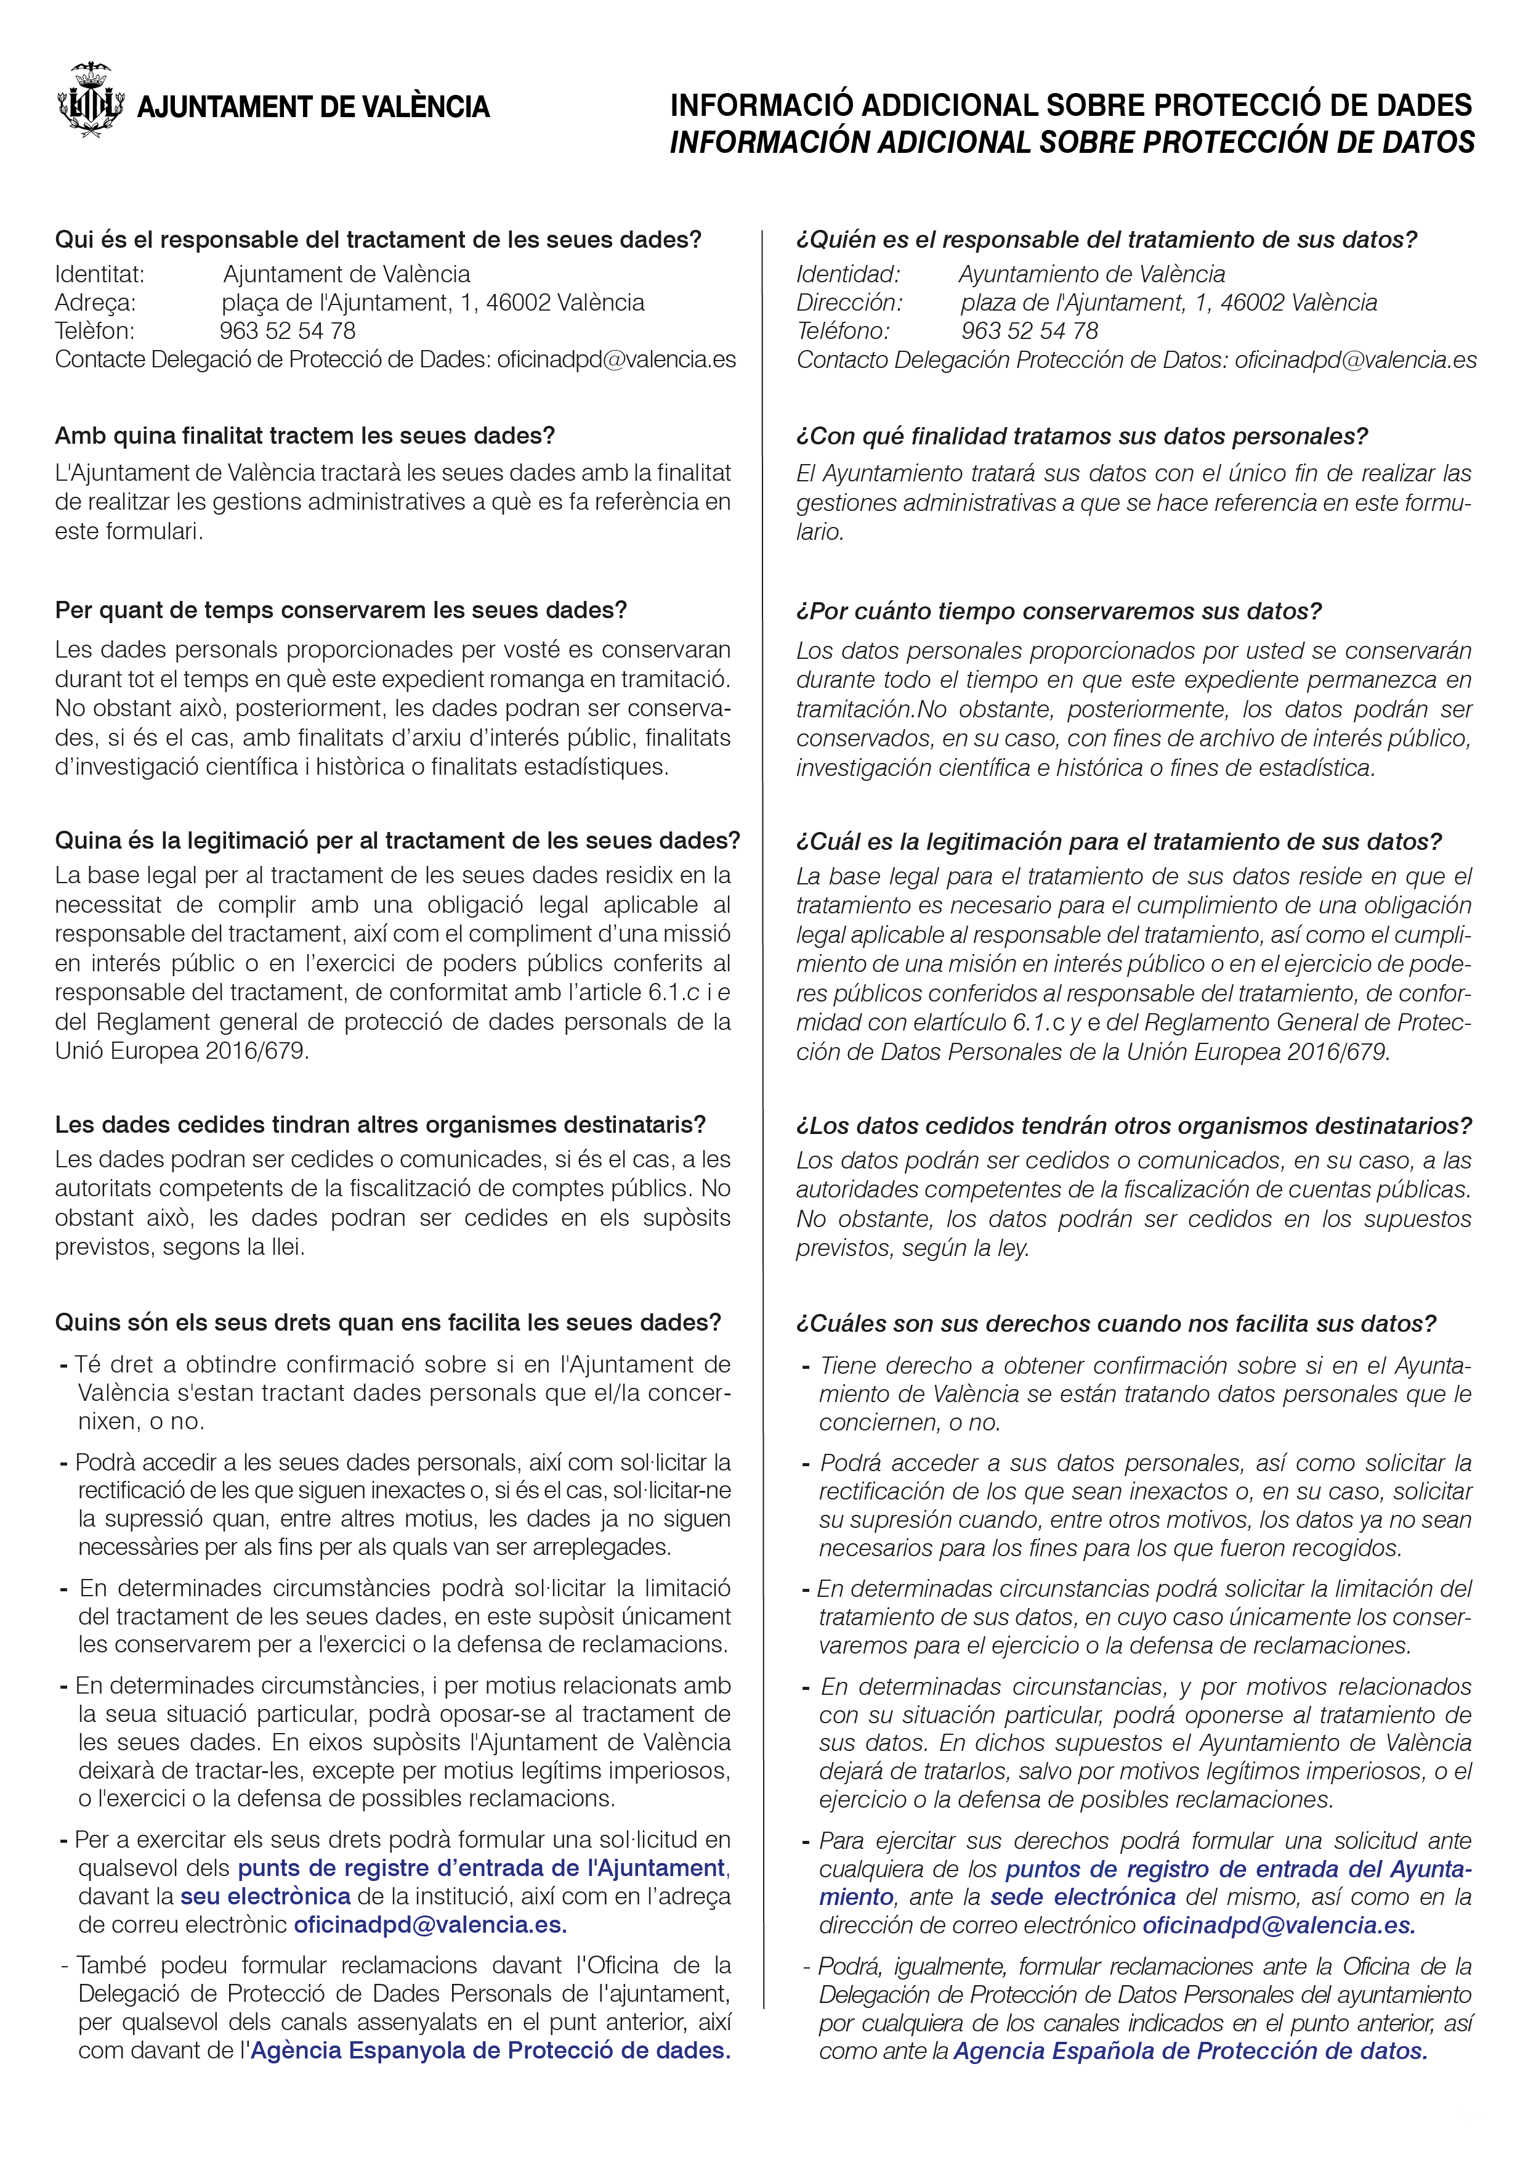

 |  |  |  |  |  |  |  |  |  | 5/5

